상품제안서
비비안웨스트우드 패턴 손수건 C(8종) | 상품코드: S40546

 |  |  |  |  |  |  | 02-713-8555 | www.synergygift.co.kr
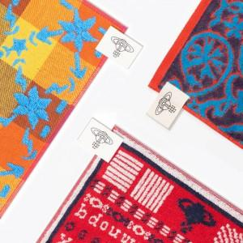

【상세/제작정보】

【인쇄/포장옵션】 | 스티커, 라벨지스티커 / 정품케이스

【공급단가】 | 수량 | 20~ | 100~ | 300~ | 500~ | 1,000~
*VAT별도 | 단가 | 22,300원 | 20,350원 | 19,430원 | 19,100원 | 18,700원

【상품 URL】 | https://www.synergygift.co.kr:443/src/goods_detail.php?gdno=40546

